市長杯
 | 事務局次長へ１１月１０日（月）までにメールしてください。 |  |  |  |  |  |  | インターネットバンキング振込添付 (貼り付けてください コピー可）
 | 送信先 大会事務局 児玉 |  |  | メール kfcjimukyoku.since2015@gmail.com

 |  |  |  |  |  |  |  | チーム名 | 0

 | NPO法人 市原市サッカー協会 第４種委員会

 | 2025年度 第44回市原市長旗争奪少年サッカー大会 大会参加費・追加選手登録料・移籍選手申請手数料 振込確認表
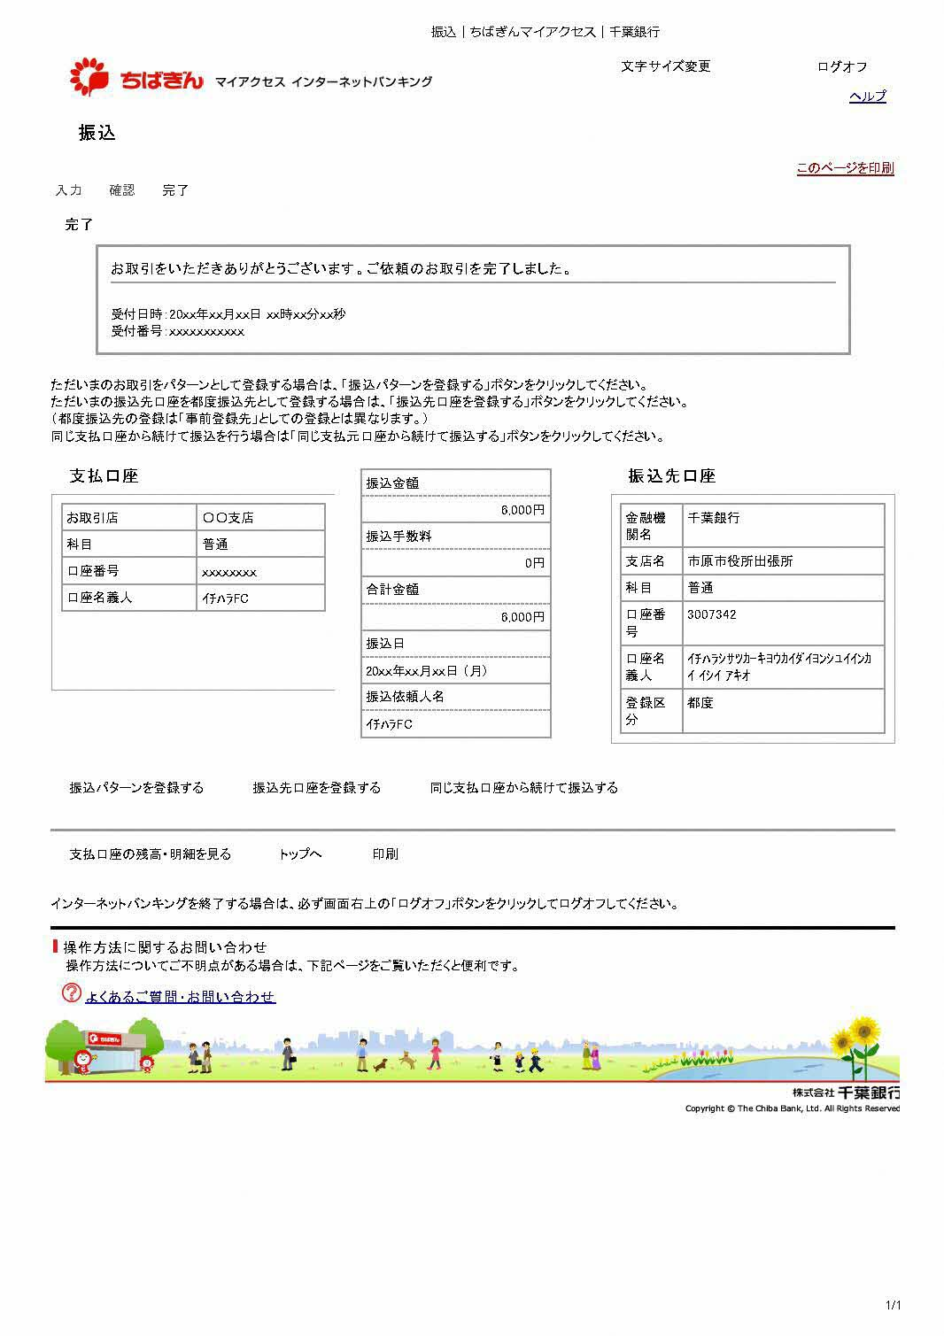

 | チーム名

添付例
 | 払込明細 | 市長旗大会参加費 | 参加費 |  | チーム数 |  | 参加費合計金額
 |  |  | ¥6,000 |  |  |  | 0

 |  |  |  |  | チーム
 |  | 追加選手登録料 (再発行含) | 1名金額 |  | 選手登録人数 |  | 登録費合計
 |  |  | ¥800 |  |  | 名 | 0

 |  | 移籍選手 申請手数料 | 1名金額 |  | 移籍選手人数 |  | 手数料合計
 |  |  | ¥200 |  |  | 名 | 0

太枠内該当箇所に必要事項をご記入ください |  |  |  | 振込合計金額 |  | ¥0

 | 振込明細書添付欄 (貼り付けてください コピー可）

 | インターネットバンキングでの振込は画面を2ページ目を使って添付してください

 | 振込先 | 千葉銀行 市原市役所出張所（店番号２１４）普通預金 ３００７３４２

 |  | 市原市サッカー協会第四種委員会 代表 石井 昭夫

 | ※必ずチーム名を最初に記入してお振り込みください

 | （記入例：イチハラFC）

